图纸信息表
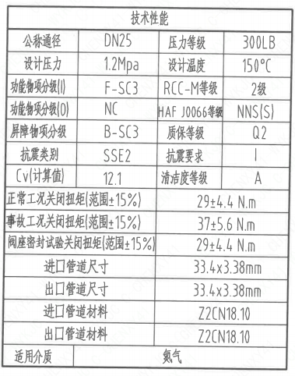
页码 | 表格名称 | 字段名称 | 字段值 | 标准字段名 | 标准字段值
1 | 技术性能 | 公称通径 | DN25 | 阀门入口口径 | DN25
 |  |  |  | 阀门出口口径 | DN25
1 | 技术性能 | 设计压力 | 1.2Mpa | 设计压力 | 1.2
1 | 技术性能 | 功能物项分级(I) | F-SC3 | 功能物项分级（完整性） | F-SC3
1 | 技术性能 | 功能物项分级(O) | NC | 功能物项分级（可运行性） | NC
1 | 技术性能 | 屏障物项分级 | B-SC3 | 屏障物项分级 | B-SC3
1 | 技术性能 | 抗震类别 | SSE2 | 抗震分类 | SSE2
1 | 技术性能 | Cv(计算值) | 12.1 | 设计要求流量系数 | 12.1
1 | 技术性能 | 压力等级 | 300LB
1 | 技术性能 | 设计温度 | 150℃ | 设计温度 | 150
1 | 技术性能 | RCC-M等级 | 2级 | 规范等级 | RCC-M2
1 | 技术性能 | HAF J0066等级 | NNS(S) | 核安全等级（阀门本体） | NNS(S)
1 | 技术性能 | 质保等级 | Q2 | 物项质保等级 | Q2
1 | 技术性能 | 抗震要求 | I | 抗震要求 | I
1 | 技术性能 | 清洁度等级 | A | 清洁度等级 | A
1 | 技术性能 | 正常工况关闭扭矩（范围+15%） | 29±4.4 N.m
1 | 技术性能 | 事故工况关闭扭矩（范围+15%） | 37±5.6 N.m
1 | 技术性能 | 阀座密封试验关闭扭矩（范围+15%) | 29±4.4 N.m
1 | 技术性能 | 进口管道尺寸 | 33.4×3.38mm | 入口接管外径 | 33.4
 |  |  |  | 入口接管壁厚 | 3.38
1 | 技术性能 | 出口管道尺寸 | 33.4×3.38mm | 出口接管外径 | 33.4
 |  |  |  | 出口接管壁厚 | 3.38
1 | 技术性能 | 进口管道材料 | Z2CN18.10 | 入口接管材料 | Z2CN18.10
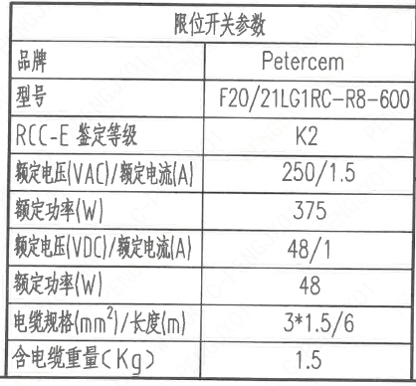
1 | 技术性能 | 出口管道材料 | Z2CN18.10 | 出口接管材料 | Z2CN18.10
1 | 技术性能 | 适用介质 | 氮气 | 流体介质 | Z
1 | 阀门重心信息表 | 整机重心 | (0,-5,115)
1 | 限位开关参数 | 品牌 | Petercem
1 | 限位开关参数 | 型号 | F20/21LG1RC-R8-600
1 | 限位开关参数 | RCC-E 鉴定等级 | K2 | 限位开关鉴定程序 | K2
1 | 限位开关参数 | 额定电压（VAC)/额定电流（A) | 250/1.5
1 | 限位开关参数 | 额定功率（W） | 375
1 | 限位开关参数 | 频定电压(VDC)/额定电流(A) | 48/1
1 | 限位开关参数 | 额定功率(W） | 48
1 | 限位开关参数 | 电缆规格（mm²)/长度（m） | 3*1.5/6
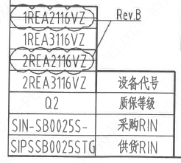
1 | 限位开关参数 | 含电缆重量（Kg） | 1.5
1 | 图签栏 | 重量 | 13.0±10%Kg
1 | 阀门参数表 | 设备代号 | 1REA2116VZ,1REA3116VZ,2REA2116VZ,2REA3116VZ | 功能位置编码 | 1REA2116VZ,1REA3116VZ,2REA2116VZ,2REA3116VZ
1 | 阀门参数表 | 质保等级 | Q2 | 物项质保等级 | Q2
1 | 阀门参数表 | 采购RIN | SIN-SB0025S- | 采购RIN码 | SIN-SB0025S-
1 | 阀门参数表 | 供货RIN | SIPSSB0025STG | 供货RIN码 | SIPSSB0025STG

试验要求
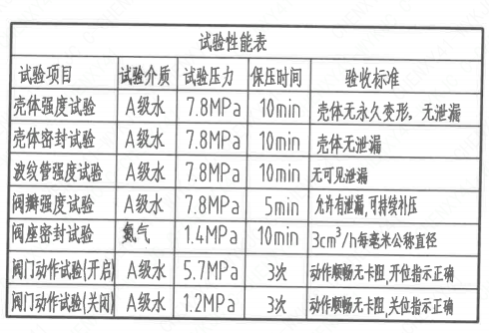
页码 | 试验项目 | 试验介质 | 试验压力 | 保压时间 | 验收标准
1 | 壳体强度试验 | A级水 | 7.8MPa | 10min | 壳体无永久变形,无泄漏
1 | 壳体密封试验 | A级水 | 7.8MPa | 10min | 壳体无泄漏
1 | 波纹管强度试验 | A级水 | 7.8MPa | 10min | 无可见泄漏
1 | 阀瓣强度试验 | A级水 | 7.8MPa | 5min | 允许有泄漏,可持续补压
1 | 阀座密封试验 | 氮气 | 1.4MPa | 10min | 3cm³/h每毫米公称直径
1 | 阀门动作试验(开启) | A级水 | 5.7MPa | 3次 | 动作顺畅无卡阻,开位指示正确
1 | 阀门动作试验(关闭) | A级水 | 1.2MPa | 3次 | 动作顺畅无卡阻,开位指示正确

材料清单
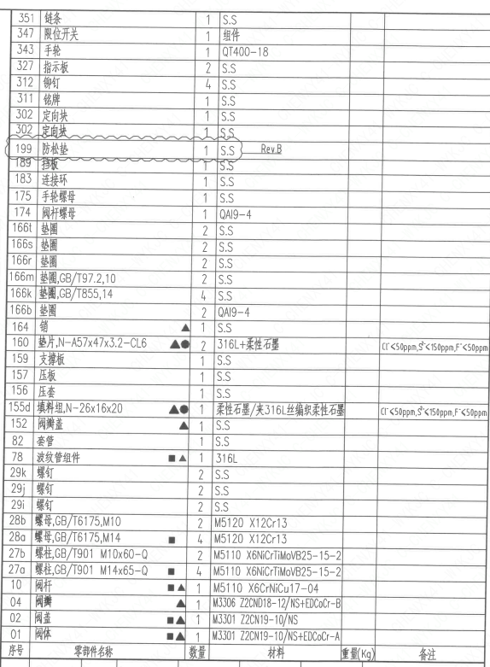
页码 | 序号 | 零部件名称 | 数量 | 材料 | 重量（Kg） | 备注
1 | 01 | 阀体 | 1 | M3301 Z2CN19-10/NS+EDCoCr-A
1 | 02 | 阀盖 | 1 | M3301 Z2CN19-10/NS
1 | 04 | 阀瓣 | 1 | M3306 Z2CND18-12/NS+EDCoCr-B
1 | 10 | 阀杆 | 1 | M5110 X6CrNiCu17-04
1 | 27a | 螺柱，GB/T901 M14×65-Q | 4 | M5110 X6NiCrTiMoVB25-15-2
1 | 27b | 螺柱，GB/T901 M10×60-Q | 2 | M5110 X6NiCrTiMoVB25-15-2
1 | 28a | 螺母，GB/T6175，M14 | 4 | M5120 X12Cr13
1 | 28b | 螺母，GB/T6175，M10 | 2 | M5120 X12Cr13
1 | 29i | 螺钉 | 2 | S.S
1 | 29j | 螺钉 | 2 | S.S
1 | 29k | 螺钉 | 2 | S.S
1 | 78 | 波纹管组件 | 1 | 316L
1 | 82 | 套管 | 1 | S.S
1 | 152 | 阀瓣盖 | 1 | S.S
1 | 155d | 填料组N-26×16×20 | 1 | 柔性石墨/夹316L丝编织柔性石墨 |  | CI-<50ppm,S2-<150ppm,F-<50ppm
1 | 156 | 压套 | 1 | S.S
1 | 157 | 压板 | 1 | S.S
1 | 159 | 支撑板 | 1 | S.S
1 | 160 | 垫片N-A57×47×3.2-CL6 | 2 | 316L+柔性石墨 |  | CI-<50ppm,S2-<150ppm,F-<50ppm
1 | 164 | 销 | 1 | S.S
1 | 166b | 垫圈 | 2 | QAI9-4
1 | 166k | 垫圈GB/T855，14 | 4 | S.S
1 | 166m | 垫圈GB/T97.2，10 | 2 | S.S
1 | 166r | 垫圈 | 2 | S.S
1 | 166s | 垫圈 | 2 | S.S
1 | 166t | 垫圈 | 2 | S.S
1 | 174 | 阀杆螺母 | 1 | QAI9-4
1 | 175 | 手轮螺母 | 1 | S.S
1 | 183 | 连接环 | 1 | S.S
1 | 189 | 挡板 | 1 | S.S
1 | 199 | 防松垫 | 1 | S.S
1 | 302 | 定向块 | 1 | S.S
1 | 302 | 定向块 | 1 | S.S
1 | 311 | 铭牌 | 1 | S.S
1 | 312 | 铆钉 | 4 | S.S
1 | 327 | 指示板 | 2 | S.S
1 | 343 | 手轮 | 1 | QT400-18
1 | 347 | 限位开关 | 1 | 组件
1 | 351 | 链条 | 1 | S.S

技术要求
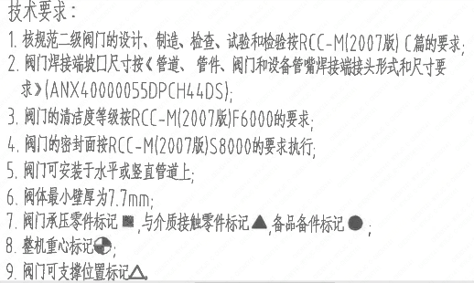
页码 | 字段名称 | 内容
1 | 技术要求-1 | 1.核规范二级阀门的设计、制造、检查、试验和检验按RCC-M（2007版）C篇的要求：
1 | 技术要求-2 | 2.阀门焊接端坡口尺寸按《管道、管件、阀门和设备管嘴焊接端接头形式和尺寸要求》(ANX40000055DPCH44DS);
1 | 技术要求-3 | 3.阀门的清洁度等级按RCC-M(2007版）F6000的要求；
1 | 技术要求-4 | 4.阀门的密封面按RCC-M(2007版）S8000的要求执行；
1 | 技术要求-5 | 5.阀门可安装于水平或竖直管道上；
1 | 技术要求-6 | 6.阀体最小壁厚为7.7mm；
1 | 技术要求-7 | 7.阀门承压零件标记■，与介质接触零件标记▲，备品备件标记●；
1 | 技术要求-8 | 8.整机重心标记；
1 | 技术要求-9 | 9.阀门可支撑位置标记△
1 | 设计依据-1 | 1.《核岛截止阀技术规格书》ANX40000014DNHX44DS
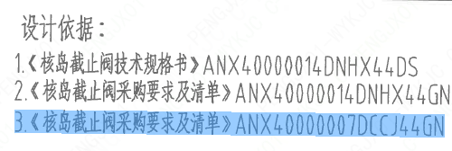
1 | 设计依据-2 | 2.《核岛截止阀采购要求及清单》ANX40000014DNHX44GN
1 | 设计依据-3 | 3.《核岛截止阀采购要求及清单》ANX40000007DCCJ44GN
1 | 采购要求及清单文件编码 | ANX40000014DNHX44GN
1 | 采购要求及清单文件编码 | ANX40000007DCCJ44GN

图签栏
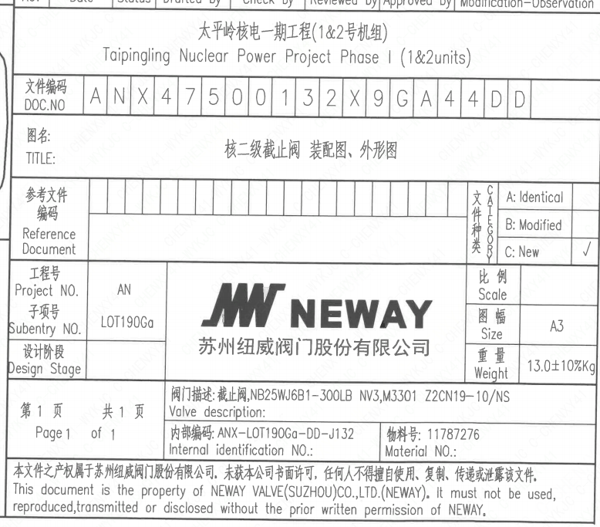
页码 | 文件编码 | 卷标 | 标题 | 参考文件编码 | 参考电站编码版次 | 重量
1 | ANX47500132X9GA44DD |  | 核二级截止阀装配图、外形图 |  |  | 13.0±10%Kg

